2022_06_data
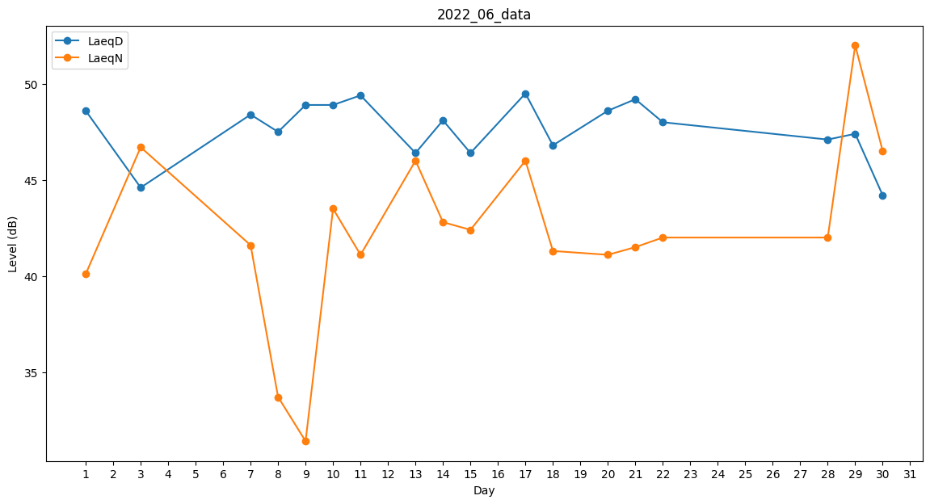
Day | LaeqD | LaeqN
1 | 48.6 | 40.1
2 | 48.2 | 0
3 | 44.6 | 46.7
4 | 0 | 0
5 | 49.8 | 0
6 | 0 | 0
7 | 48.4 | 41.6
8 | 47.5 | 33.7
9 | 48.9 | 31.4
10 | 48.9 | 43.5
11 | 49.4 | 41.1
12 | 48.6 | 0
13 | 46.4 | 46
14 | 48.1 | 42.8
15 | 46.4 | 42.4
16 | 42.1 | 0
17 | 49.5 | 46
18 | 46.8 | 41.3
19 | 37.9 | 0
20 | 48.6 | 41.1
21 | 49.2 | 41.5
22 | 48 | 42
23 | 48.4 | 0
24 | 0 | 0
25 | 0 | 0
26 | 0 | 47.4
27 | 33.9 | 0
28 | 47.1 | 42
29 | 47.4 | 52
30 | 44.2 | 46.5

